ReachCaster_RP_514_남유리님_시뮬2
Reach Caster > Reach Predictor |  |  |  |  |  |  |  |  |  |  |  |  |  |  |  | 2026.04.30

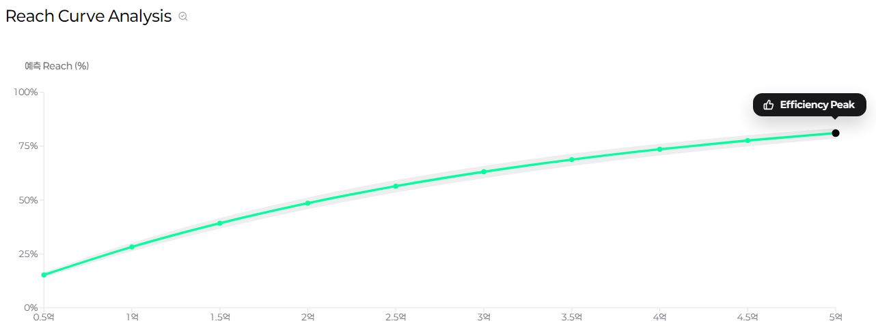
Scenario Recap
분석 모듈 | Reach Predictor
시나리오 | 남유리님_시뮬2
광고주/브랜드 | 넷플릭스/넷플릭스_PR
업종(대) | 그룹및기업광고
총 예산 (원) | 148,000,000
타겟 | 남성 19~24, 남성 25~29, 남성 30~34, 남성 35~39, 남성 40~44, 남성 45~49, 남성 50~54, 여성 19~24, 여성 25~29, 여성 30~34, 여성 35~39, 여성 40~44, 여성 45~49, 여성 50~54
모집단 (명) | 25,943,946
기간 | 2026-05-01~2026-05-31

Estimated Performance
구분 | 매체 | 상품/채널 | 개별 기간 | 개별 타겟 | Budget (원) | Impression (회) | Effective Impression (회) | Reach (Count) (회) | Avg. Frequency (회) | GRPs | CPRP (원) | Reach 1+ (%) | Reach 2+ (%) | Reach 3+ (%) | Reach 4+ (%) | Reach 5+ (%)
DIGITAL | kakao 모먼트 | 카카오톡비즈보드_방문_CPM | 2026-05-01~2026-05-31 | 남성 07~12, 남성 13~18, 남성 19~24, 남성 25~29, 남성 30~34, 남성 35~39, 남성 40~44, 남성 45~49, 남성 50~54, 남성 55~59, 남성 60~69, 남성 70~79, 여성 07~12, 여성 13~18, 여성 19~24, 여성 25~29, 여성 30~34, 여성 35~39, 여성 40~44, 여성 45~49, 여성 50~54, 여성 55~59, 여성 60~69, 여성 70~79 | 111,000,000 | 46,500,000 | 19,146,459 | 6,844,084 | 2.80 | 73.80 | 1,504,079 | 26.38 | 20.05 | 19.73 | 19.46 | 19.26
 |  | 카카오톡비즈보드_방문_CPC | 2026-05-01~2026-05-31 | 남성 35~39, 남성 40~44, 여성 35~39, 여성 40~44 | 37,000,000 | 52,857,143 | 51,131,867 | 8,523,832 | 6.00 | 197.09 | 187,735 | 32.85 | 24.97 | 24.57 | 24.23 | 23.98
 | kakao 모먼트 Total |  |  |  | 148,000,000 | 99,357,143 | 70,278,326 | 10,083,339 | 6.97 | 270.89 | 546,357 | 38.87 | 29.54 | 29.07 | 28.66 | 28.37
DIGITAL Total |  |  |  |  | 148,000,000 | 99,357,143 | 70,278,326 | 10,083,339 | 6.97 | 270.89 | 546,357 | 38.87 | 29.54 | 29.07 | 28.66 | 28.37
Estimated Total |  |  |  |  | 148,000,000 | 99,357,143 | 70,278,326 | 10,084,412 | 6.97 | 270.89 | 546,357 | 38.87 | 29.54 | 29.07 | 28.66 | 28.37

